Hoja1
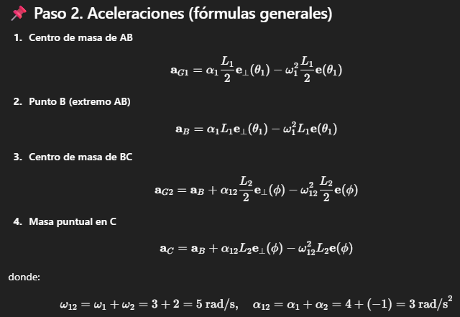
Cálculo de Trabajo Práctico Número 1
Datos problema | A | B | C | AB | BC
Longitud brazo (m) | 0.8 | 0.6 | - | - | -
Masa (kg) | - | - | 1 | 2 | 1.5
Angulo del brazo (grados) | - | - | - | 45 | 60
Velocidad Angular (ω [rad/s]) | - | - | - | 3 | 2
Aceleracion angular (α [rad/s^2]) | - | - | - | 4 | -1

Coordenadas de los puntos
 | X | Y
A | 0 | 0
B | 0.566 | 0.566
C | 0.410 | 1.145

Calculo analitico de la posicion de los centros de masa
 | X | Y
G1 | 0.283 | 0.283
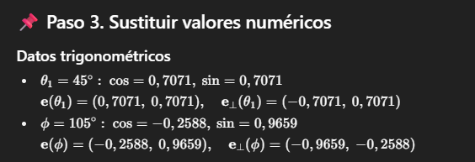
G2 | 0.488 | 0.855

Aceleraciones | X | Y
G1 | -3.68 | -1.41 | 3.94
Punto B | -7.35 | -2.83
Aceleracion relativa de BC | 1.0718095946 | -5.5362379995
G2 | -2.61 | -8.89 | 9.27

